상품제안서
맞춤제작 75골프자동 컬러 UV 암막우산 | 상품코드: S07961

 |  |  |  |  |  |  | 02-713-8555 | www.synergygift.co.kr
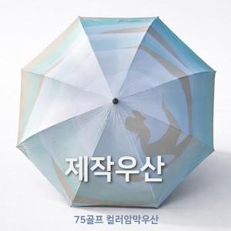 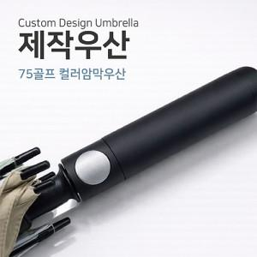

【상세/제작정보】 | 원하는 디자인으로 소량 맞춤 제작이 가능한 75골프 장우산

【인쇄/포장옵션】 | [원단] 기타, [손잡이] 실크 / 포장불가능

【공급단가】 | 수량 | 50~ | 100~ | 500~ | 1,000~ | 2,000~
*VAT별도 | 단가 | 21,060원 | 20,570원 | 19,920원 | 18,950원 | 18,630원

【상품 URL】 | https://www.synergygift.co.kr:443/src/goods_detail.php?gdno=15950

